Gestión de incidentes
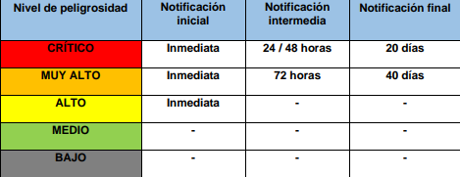
ID | Fecha | Tipo | Causa | Tratamiento | Criticidad | Notificación interna | Notificación externa | Afecta a datos personales | Resolución
1 | 2025-02-04 | Phishing | Desconocida | Bloqueo del remitente y reporte del incidente a los empleados. | Medio | Si | No | No | No ha habido ningún tipo de perdida de datos o similar

